画面遷移
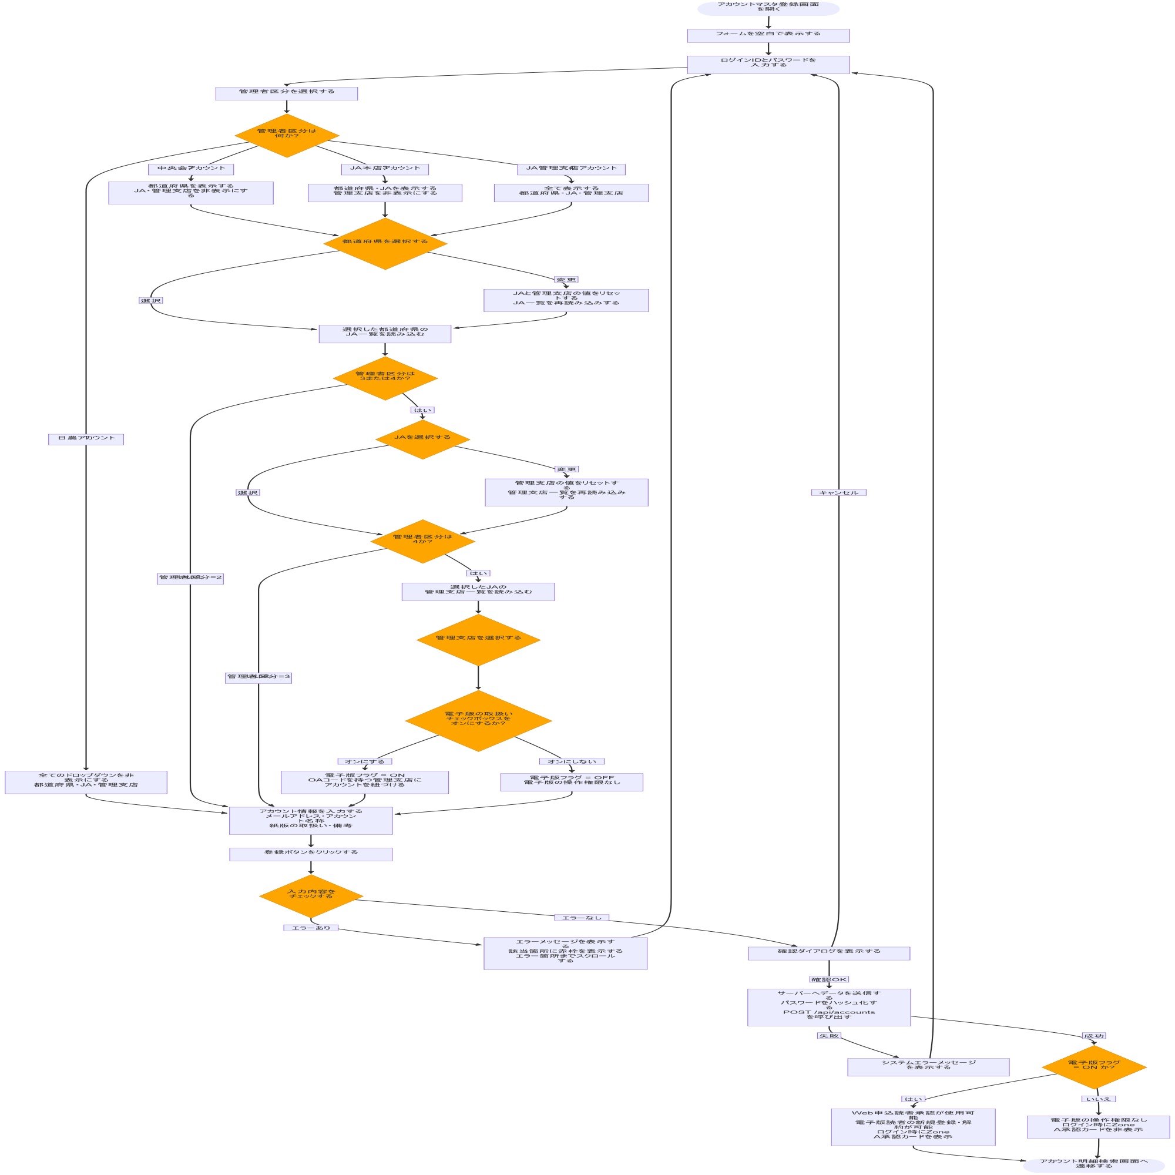
システム・アプリケーション名 |  | ドキュメント | シート名 | 作成日 | 作成者 | 更新日 | 更新者
クラウド版購読者管理システム |  | 画面設計書 | 画面遷移 | 2026/03/26 | Nguyen Duyen Manh | 2026/03/26 | Nguyen Duyen Manh

 | ACSMS-SCR-025_アカウントマスタ登録画面_画面遷移

画面イメージ
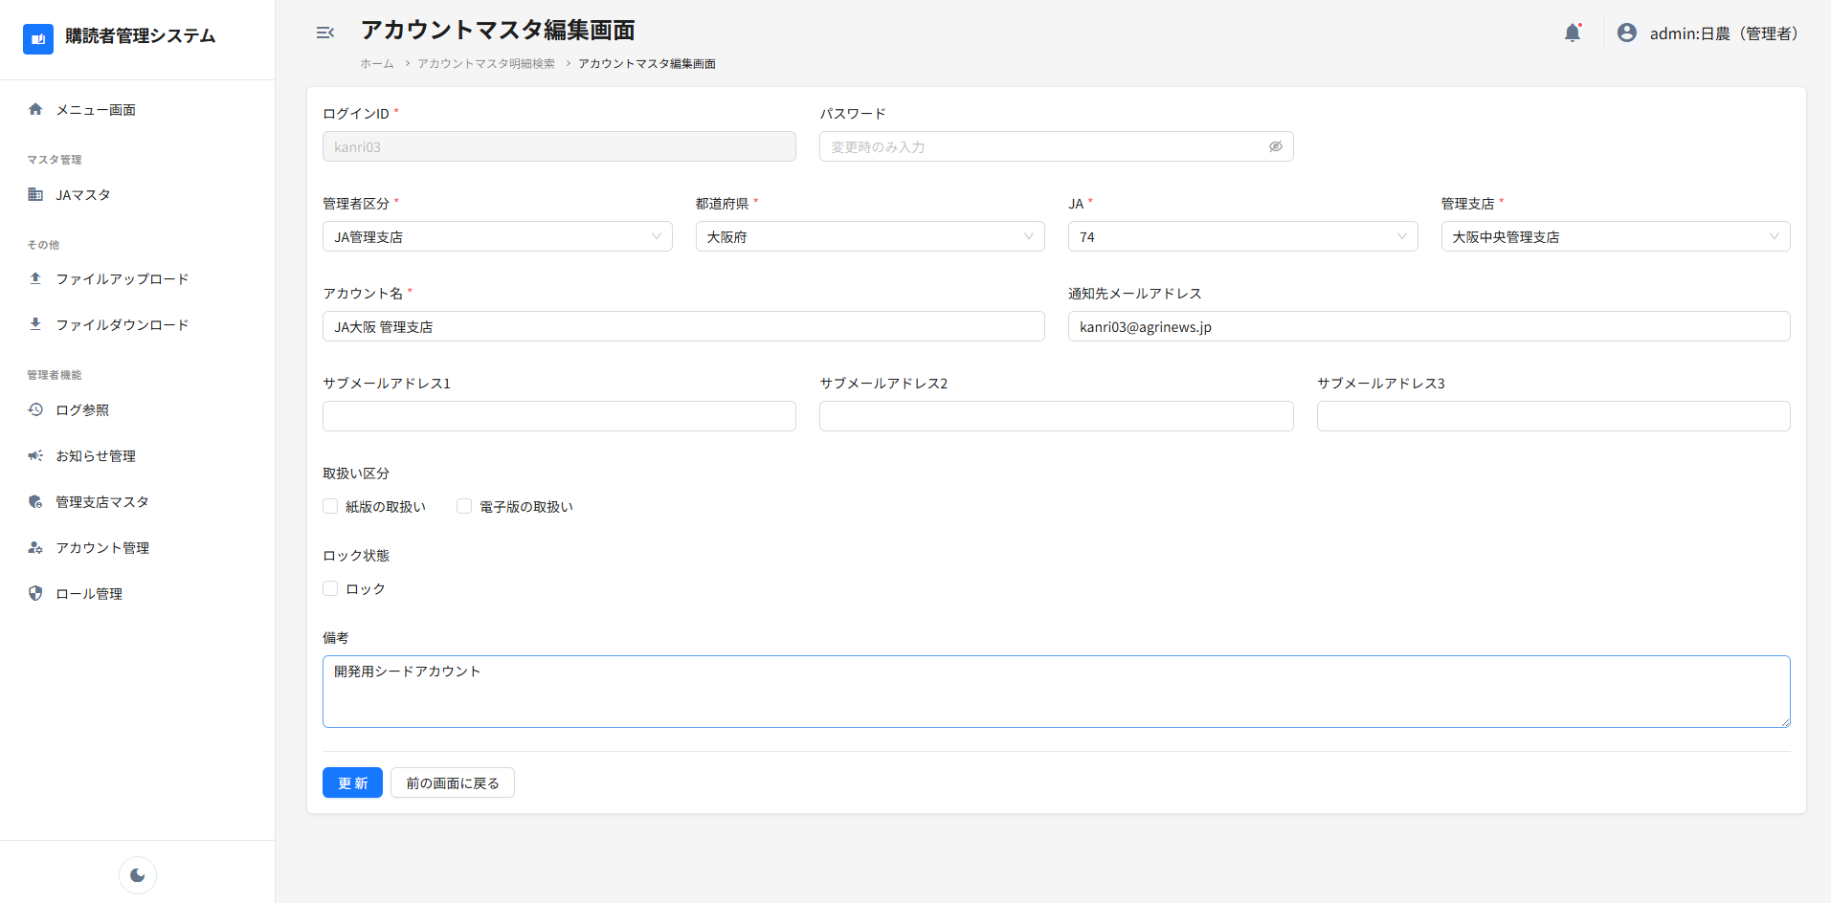
システム・アプリケーション名 |  | ドキュメント | シート名 | 作成日 | 作成者 | 更新日 | 更新者
クラウド版購読者管理システム |  | 画面設計書 | 画面イメージ | 2026/03/26 | Nguyen Duyen Manh | 2026/03/26 | Nguyen Duyen Manh

 | 画面ID | ACSMS-SCR-025 | 概要 | アカウントマスタ登録画面
 | 画面名 | アカウントマスタ登録画面

 | ACSMS-SCR-025_アカウントマスタ登録画面_画面イメージ

 | 新規作成モード
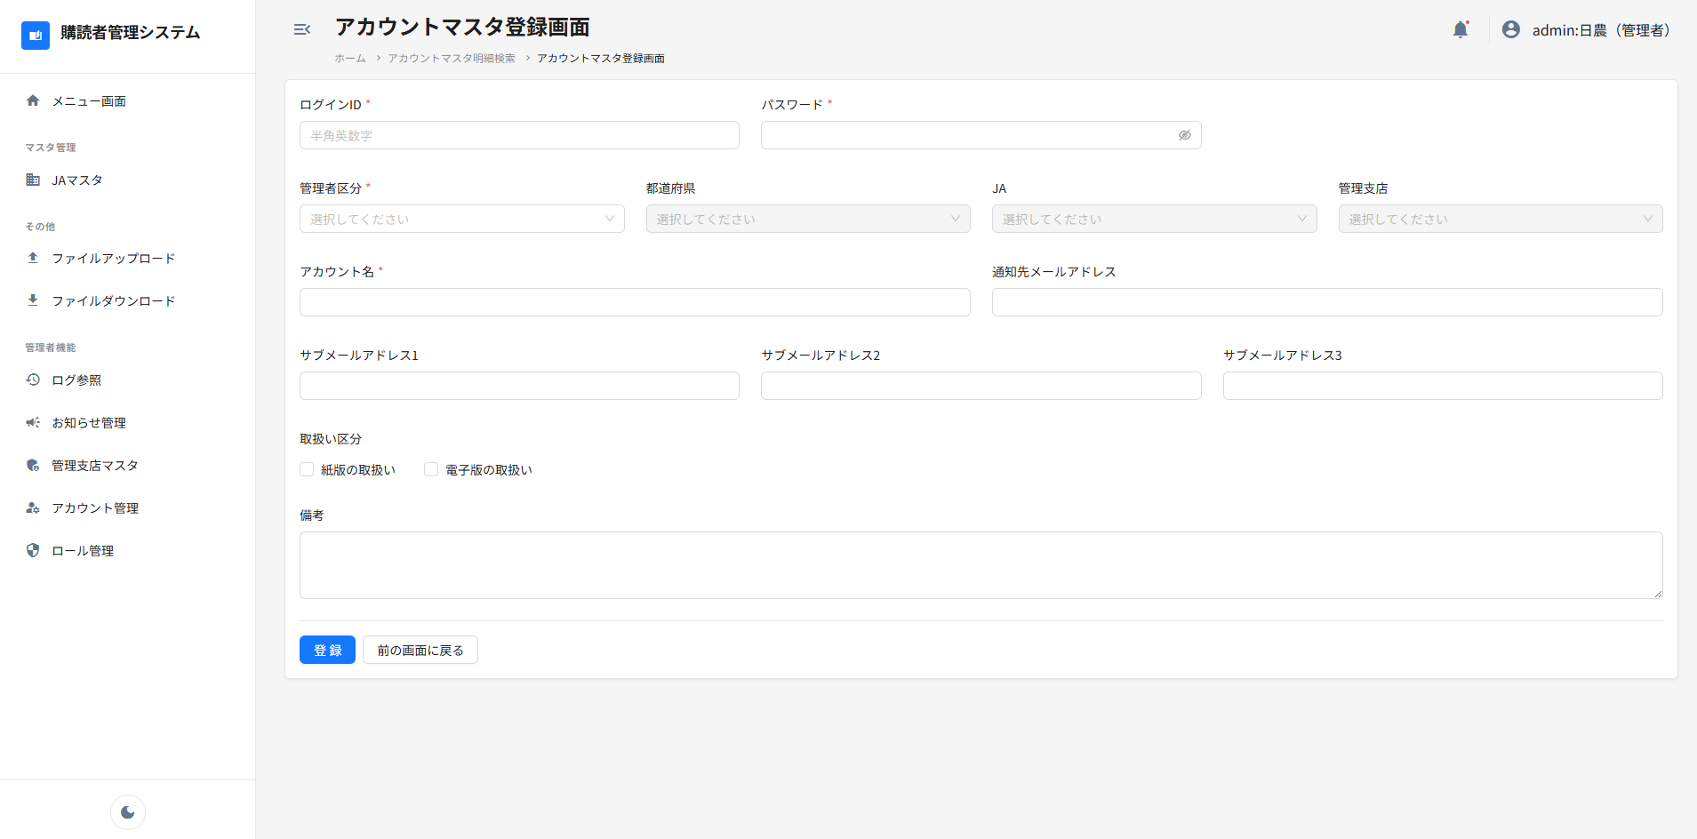

 | 編集モード

